【記入例】結果報告表（アプリあり）
結果報告表（スマホ等のアプリありの方）

氏名 |  | 事業所(社名) | 職場名
〇〇 △△ |  | ㈱アルファ | 〇〇〇部 | 〇〇課

期間 |  | 2025年 5 月 1 日 ～2026年 １月 31 日
登録コース名 |  | ウォーキング |  | 9カ月

・スマホのアプリの徒歩データ、Google Fitのデータの実績画面等がある方は
スクリーンショットで保存し、下記の枠に貼り付けてください。
・データは月単位、週単位でも構いません。

◆ウォーキング |  | （例）9カ月の場合
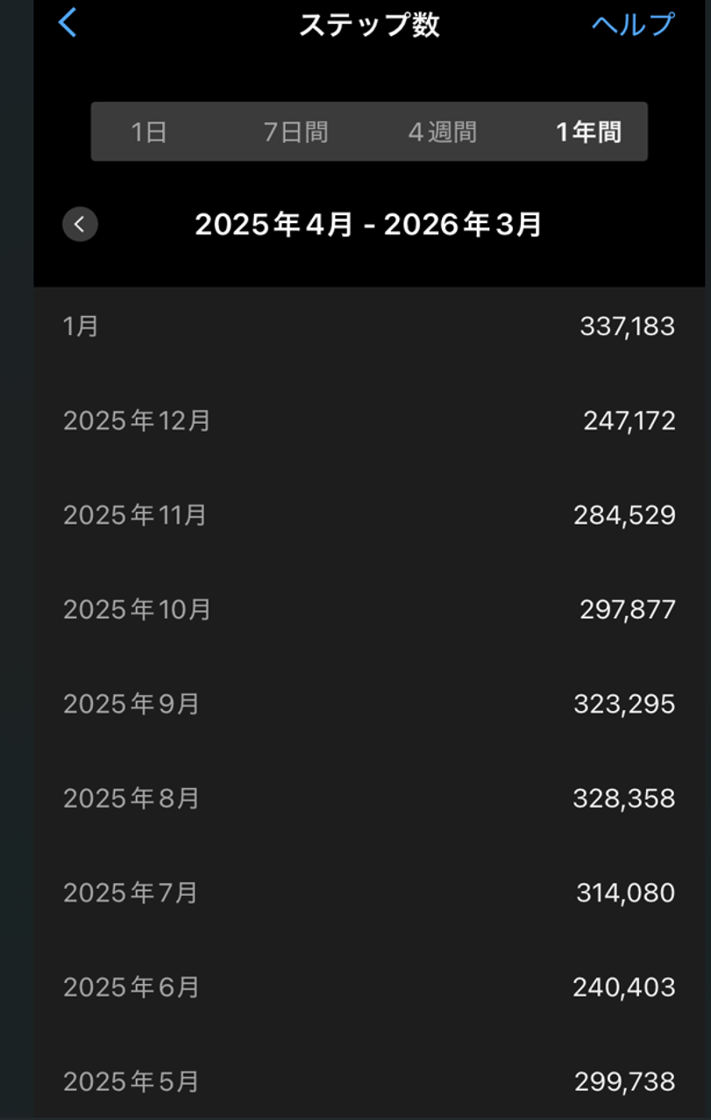

 | 活動期間の合計 |  | 2,672,635 | 歩

結果報告表（歩数）
入力に関する注意
整数の「数値のみ」入力してください
単位は自動で挿入されます。
結果報告表（歩数）＊スマホ等のアプリがある方はご提出不要です。

 | 氏名 |  | 事業所(社名) | 職場名
 |  |  |  | 部 | 課
 |  |  |  |  |  |  | 結果報告

 | 期間 |  | 年 月 日 ～ 年 月 日 |  |  |  | １～3ヶ月 | 4～6ヶ月 | 7～9ヶ月 | 合計
 | 登録コース名 |  |  |  |  |  | 0 歩 | 0 歩 | 0 歩 | 0 歩
 |  |  |  |  |  |  |  |  |  | 単位：歩
 |  | 月 | 月 | 月 | 月 | 月 | 月 | 月 | 月 | 月
 | 1
 | 2
 | 3
 | 4
 | 5
 | 6
 | 7
 | 8
 | 9
 | 10
 | 11
 | 12
 | 13
 | 14
 | 15
 | 16
 | 17
 | 18
 | 19
 | 20
 | 21
 | 22
 | 23
 | 24
 | 25
 | 26
 | 27
 | 28
 | 29
 | 30
 | 31
 | 合計 | 0 歩 | 0 歩 | 0 歩 | 0 歩 | 0 歩 | 0 歩 | 0 歩 | 0 歩 | 0 歩

結果報告表（距離）
入力に関する注意
小数点第一位までの「数値のみ」入力してください
単位は自動で挿入されます。
結果報告表（距離）＊スマホ等のアプリありの方はご提出不要です。

 | 氏名 |  | 事業所(社名) | 職場名
 |  |  |  | 部 | 課
 |  |  |  |  |  |  | 結果報告

 | 期間 |  | 年 月 日 ～ 年 月 日 |  |  |  | １～3ヶ月 | 4～6ヶ月 | 7～9ヶ月 | 合計
 | 登録コース名 |  |  |  |  |  | 0 Km | 0 Km | 0 Km | 0 Km
 |  |  |  |  |  |  |  |  |  | 単位：Km
 |  | 月 | 月 | 月 | 月 | 月 | 月 | 月 | 月 | 月
 | 1
 | 2
 | 3
 | 4
 | 5
 | 6
 | 7
 | 8
 | 9
 | 10
 | 11
 | 12
 | 13
 | 14
 | 15
 | 16
 | 17
 | 18
 | 19
 | 20
 | 21
 | 22
 | 23
 | 24
 | 25
 | 26
 | 27
 | 28
 | 29
 | 30
 | 31
 | 合計 | 0.0 Km | 0.0 Km | 0.0 Km | 0.0 Km | 0.0 Km | 0.0 Km | 0.0 Km | 0.0 Km | 0.0 Km

結果報告表（時間）
入力に関する注意
小数点第一位までの「数値のみ」入力してください
単位は自動で挿入されます。
結果報告表（時間）＊スマホ等のアプリありの方はご提出不要です。

 | 氏名 |  | 事業所(社名) | 職場名
 |  |  |  | 部 | 課
 |  |  |  |  |  |  | 結果報告

 | 期間 |  | 年 月 日 ～ 年 月 日 |  |  |  | １～3ヶ月 | 4～6ヶ月 | 7～9ヶ月 | 合計
 | 登録コース名 |  |  |  |  |  | 0.0 時間 | 0.0 時間 | 0.0 時間 | 0.0 時間
 |  |  |  |  |  |  |  |  |  | 単位：時間
 |  | 月 | 月 | 月 | 月 | 月 | 月 | 月 | 月 | 月
 | 1
 | 2
 | 3
 | 4
 | 5
 | 6
 | 7
 | 8
 | 9
 | 10
 | 11
 | 12
 | 13
 | 14
 | 15
 | 16
 | 17
 | 18
 | 19
 | 20
 | 21
 | 22
 | 23
 | 24
 | 25
 | 26
 | 27
 | 28
 | 29
 | 30
 | 31
 | 合計 | 0.0 時間 | 0.0 時間 | 0.0 時間 | 0.0 時間 | 0.0 時間 | 0.0 時間 | 0.0 時間 | 0.0 時間 | 0.0 時間

